Sheet1
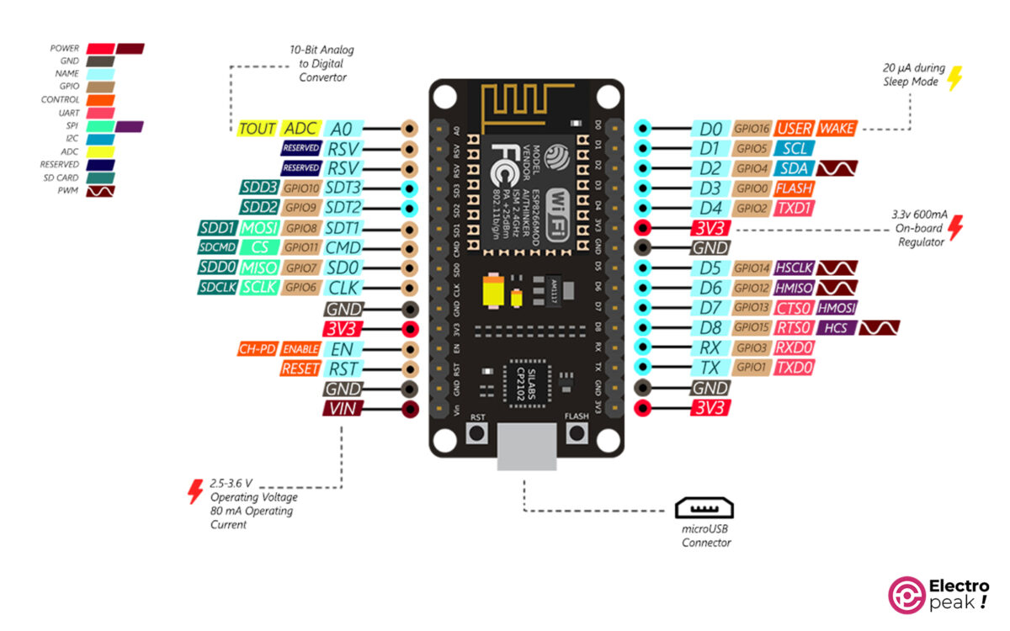
o | x |  |  |  |  |  |  | 0
o |  | R1 | GND | G1 | B1 | x |  | 1
o |  |  |  |  |  |  |  | 2
o | x |  |  |  |  |  |  | o
o |  |  |  |  |  | x |  | o
o |  |  |  | x |  |  | x | o
o |  |  |  |  |  |  |  | GND
o |  |  |  | x |  |  | x | 5
o |  | o |  | x |  |  | x | 6
o |  |  |  |  | x |  |  | 7 |  | Red
o |  |  |  |  |  |  |  | 8 |  | Ground
o |  | o |  |  |  | x |  | o |  | Green
o |  |  |  |  | x |  |  | o |  | Blue
GND |  | R2 | GND | G2 | B2 |  |  | o |  | Buzzer
o |  |  |  |  |  | x |  | o |  | Resistor
 |  | USB

 |  |  |  |  |  |  |  |  | `

